Worksheet
 |  |  |  |  | 8 (812) 565 05 34 |  |  | sales@miniworks.ru
 |  |  |  |  | Ярославль |  |  | отдел продаж
 |  |  | Адрес |  |  |  |  | Режим работы
 |  |  | Санкт-Петербург, улица Маршала Новикова, 28Е |  |  |  |  | Пн – Пт: с 8:00 до 18:00
Ф50М6-50ЧН
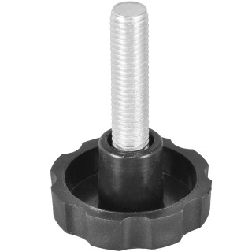 |  | 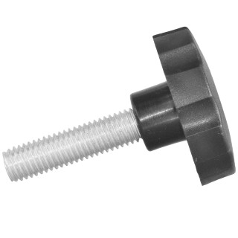 |  | 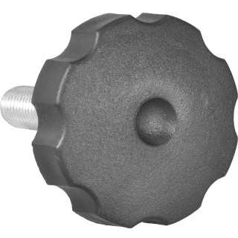
Артикул |  | Цвет |  | от 10000 | от 5000 | от 1000 | от 500 | от 100 | розница | Наличие на 10.08.2026
Ф50М6-50ЧН |  | черный |  | 22,20 р. 15,54 р. | 23,20 р. 16,24 р. | 24,30 р. 17,01 р. | 25,60 р. 17,92 р. | 29,90 р. 20,93 р. | 37,00 р. 25,90 р. | 1981
Ф50М6-50БН |  | белый |  | 26,64 р. 18,65 р. | 27,84 р. 19,49 р. | 29,16 р. 20,41 р. | 30,72 р. 21,50 р. | 35,88 р. 25,12 р. | 44,40 р. 31,08 р. | —
Ф50М6-50СН |  | серый |  | 26,64 р. 18,65 р. | 27,84 р. 19,49 р. | 29,16 р. 20,41 р. | 30,72 р. 21,50 р. | 35,88 р. 25,12 р. | 44,40 р. 31,08 р. | —
 | Все цены указаны в рублях и включают в себя НДС. Все цены указаны при условии 100% предоплаты и действительны в течение 5 дней. Все цены указаны при условии самовывоза продукции со склада в г. Ярославль (для иногородних клиентов доставка до склада ТК в г. Ярославль бесплатна). Все цены указаны за стандартный цвет для каждого вида изделия (изменение цвета на любой из предлагаемой палитры +20% к стоимости, изменение цвета на любой по системе RAL +50% к стоимости). О возможных сроках поставки заказного товара, необходимо уточнять заранее

